结果汇总
 | 剩余法 | 基准地价 | 市场比较法
权重 | 60% | 40% | 0%
总价 | 266 | 205
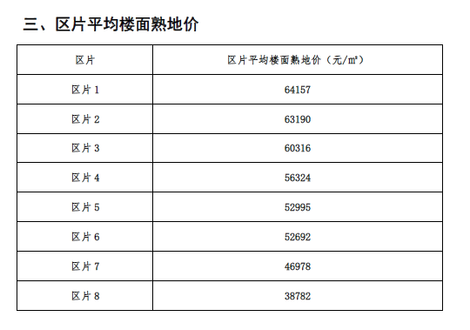
楼面地价 | 57909 | 44668
单位面积地价 | 57909 | 44668 | 0 |  | 2019
政府收益（楼面单价） | 14477 | 11167 | 0
政府收益（权重后单价） | 14477 | 11167 | 0

权重结果 | 总价 | 2414937 | 元
 | 楼面地价 | 52613 | 元/平方米
 | 单位面积地价 | 52613 | 元/平方米

政府土地收益 | 单位面积政府收益比例 | 政府收益（楼面单价） | 政府收益（地面单价） | 政府收益（总价）（万元）
 | 25% | 13153 | 13153 | 60

住宅案例
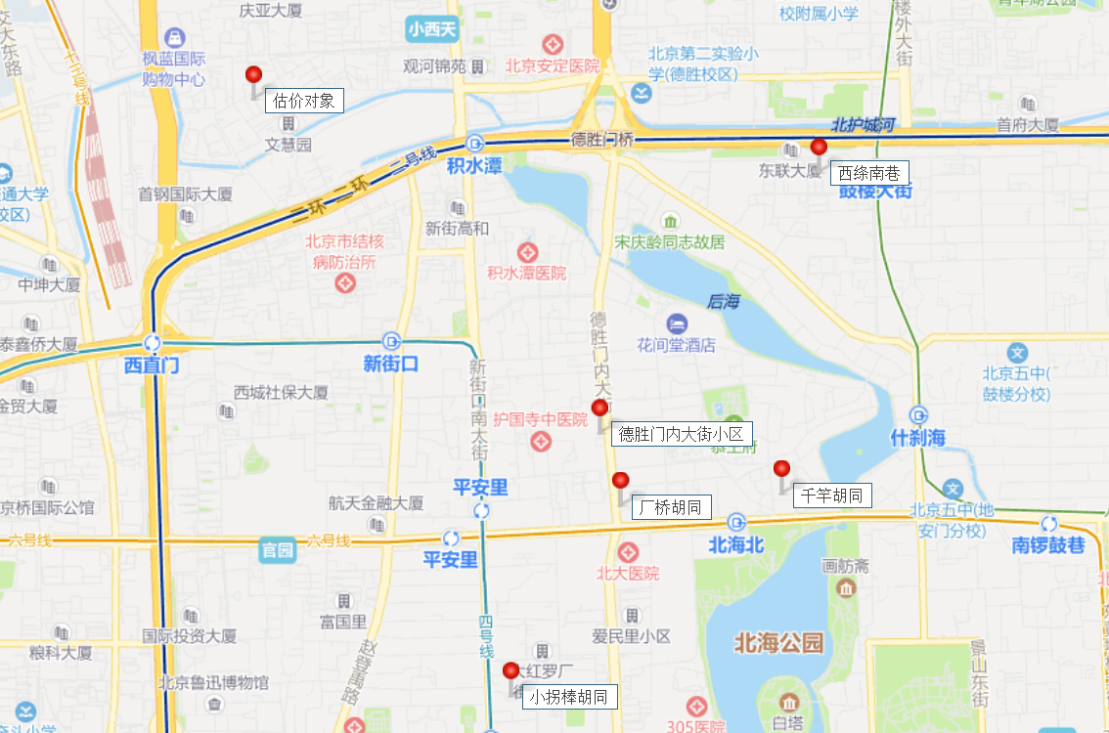
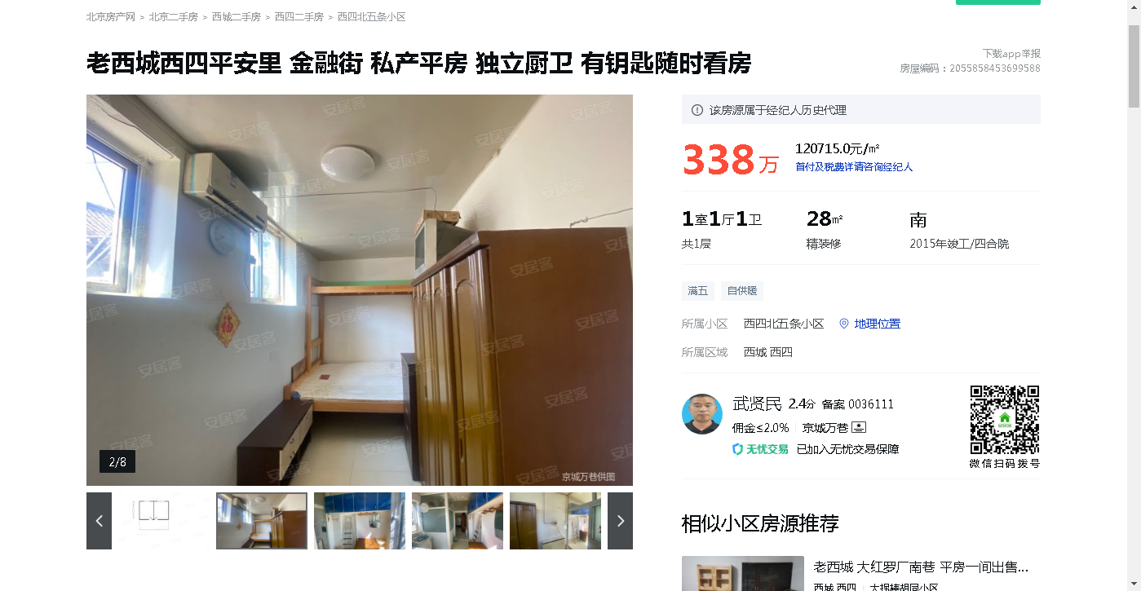
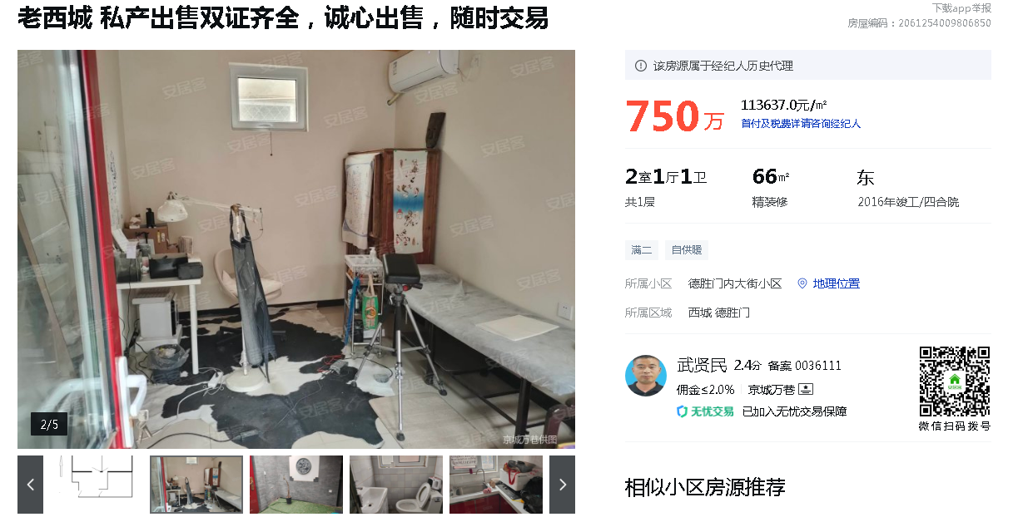
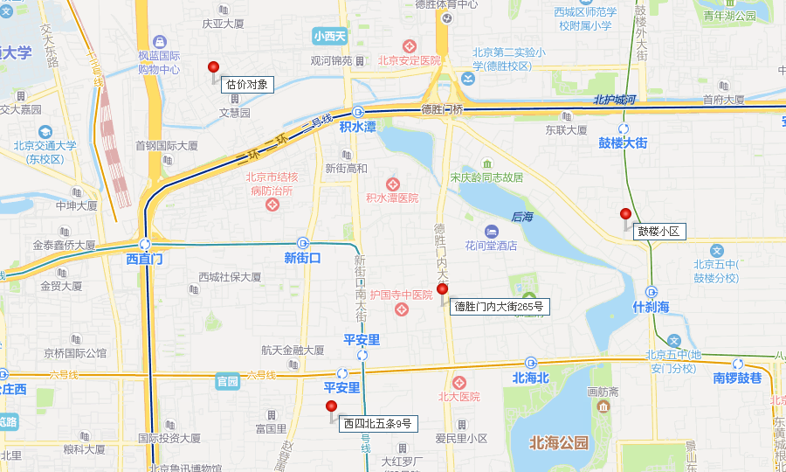
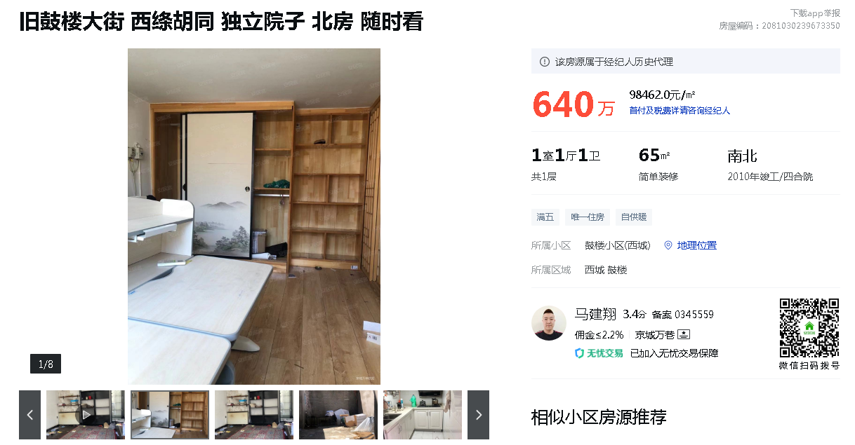
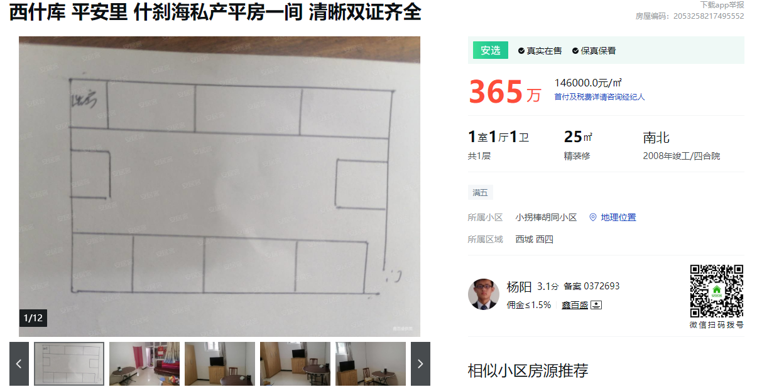
 | 2008 | 2021 | 13 | 57
 | 2015 | 2021 | 6 | 64
 | 2000 | 2021 | 21 | 49
 | 2010 | 2021 | 11

 |  | 73% | 0.78

https://beijing.anjuke.com/prop/view/A5806550415?auction=203&hpType=6&entry=102&position=3&kwtype=filter&now_time=1628417269&click_url=https%3A%2F%2Flego-click.anjuke.com%2Fjump%3Ftarget%3DpZwY0ZnlsztdraOWUvYKuaY1uH0YujIbPBYzm1TQsHw6uhmVmW0duBdhP17WPjnOnj-WuhcKnHEzPH9QPTDKnWTdn1cdrjcQP1EOPHNdn9DkTHDknTDQsjD1THDKnHmzrjEQP1cvrHNvrEDYTRKjsXy8BXyQ6Xy8C8ilWrpFBSpcfzLMoufG9cM-BFxCCpWGCUghMU4-Mu0oOs8LOJatTHDKnEDKsHDKTHDYnWn3nHE3P1bLPj0zPHm1nWTKP97kmgF6UgnQPWCOsAdGmyO2pHCksWKxPWT8nTDQTHRbnhmdmW93syDYmycVPjDOPzY3nyR-sHmvrH6Bm1bQnAPBP9DQPjc1rjDYrj0OrjNvn1TYnHc3THDYnWn3nHE3P1b3nHTQP1T3rjDKTEDKTEDVTEDKTNE1PbmkEHRAsNuArDEVPNm1nidanbRDsNPmnj9krjDLPH0YnkDQnHD8nHbvsWcYni3QPTDkTHTKTHD_nHnKXLYKnHTkPHnKnHTknWnvn9DYnHTYnWuWuBdBujDvsHwBrAmVrj93PzYOPHbdPyEOn16BPj0KTHEKTED1THD_nHD1rikdP1bLTHDKUMR_UTDQmWKBrHTknjFhnHPBnyDv&spread=filtersearch_t&from=from_esf_List_screen&index=3

https://beijing.anjuke.com/prop/view/A5809672040?auction=201&hpType=1&entry=102&position=8&kwtype=filter&now_time=1628417269&spread=filtersearch_p&from=from_esf_List_screen&index=8

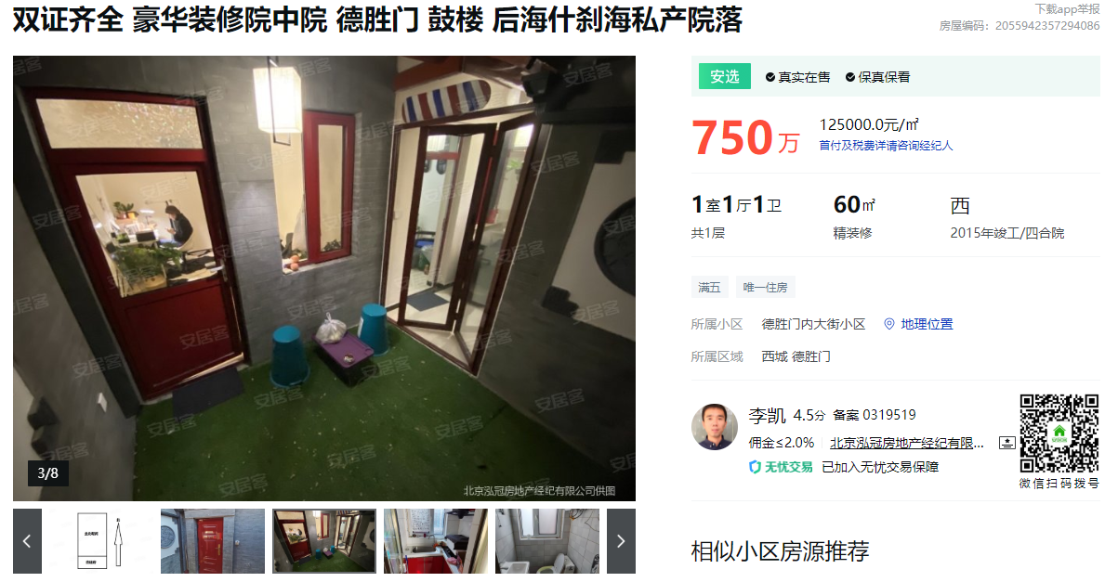

https://beijing.anjuke.com/prop/view/A5851549317?auction=201&hpType=1&entry=102&position=21&kwtype=filter&now_time=1628417269&spread=filtersearch_p&from=from_esf_List_screen&index=21

https://beijing.anjuke.com/prop/view/A5780363625?auction=201&hpType=1&entry=102&position=44&kwtype=filter&now_time=1628417269&spread=filtersearch_p&from=from_esf_List_screen&index=45

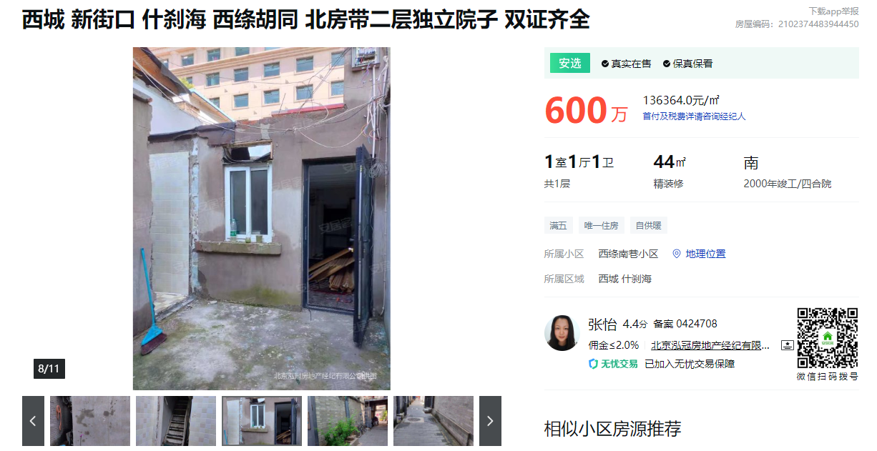
https://beijing.anjuke.com/prop/view/A5869888605?auction=201&hpType=1&entry=102&position=32&kwtype=filter&now_time=1628428312&spread=filtersearch_p&from=from_esf_List_screen&index=32

位置图
